エビデンス
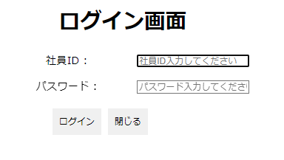
1. 初期化画面（WEBで表示画面）
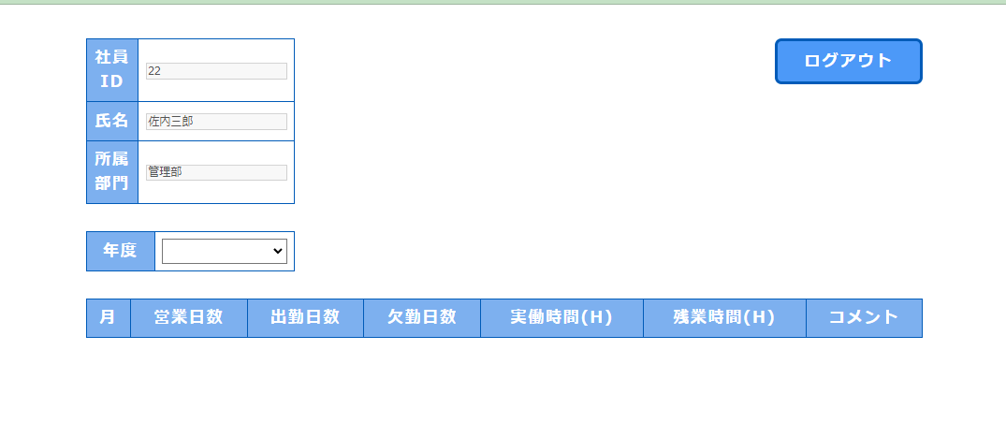

2. 2023年を選択するとき
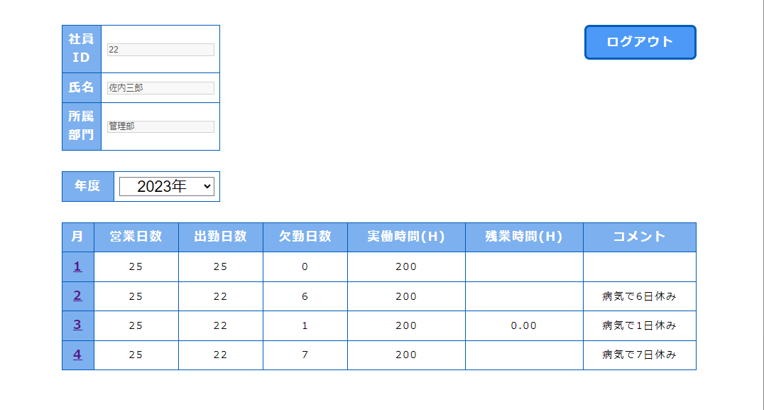

3. 2022年を選択するとき
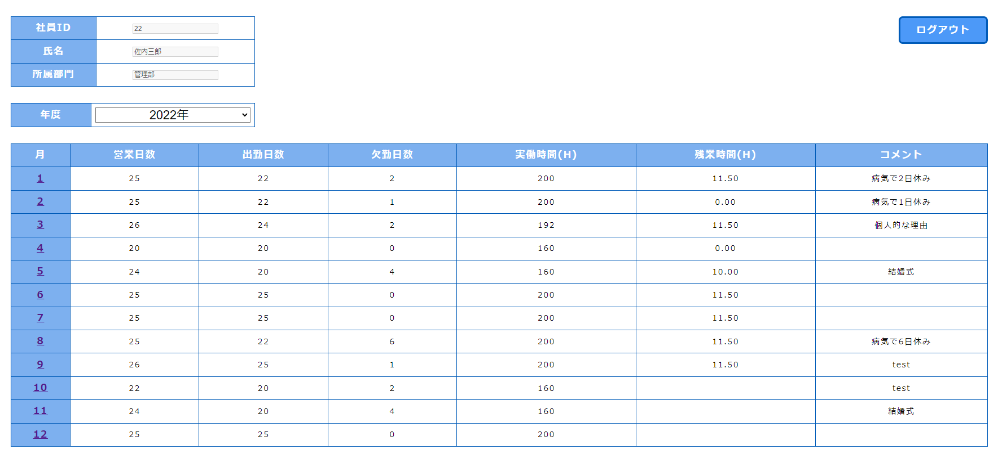

4. 2021年を選択するとき

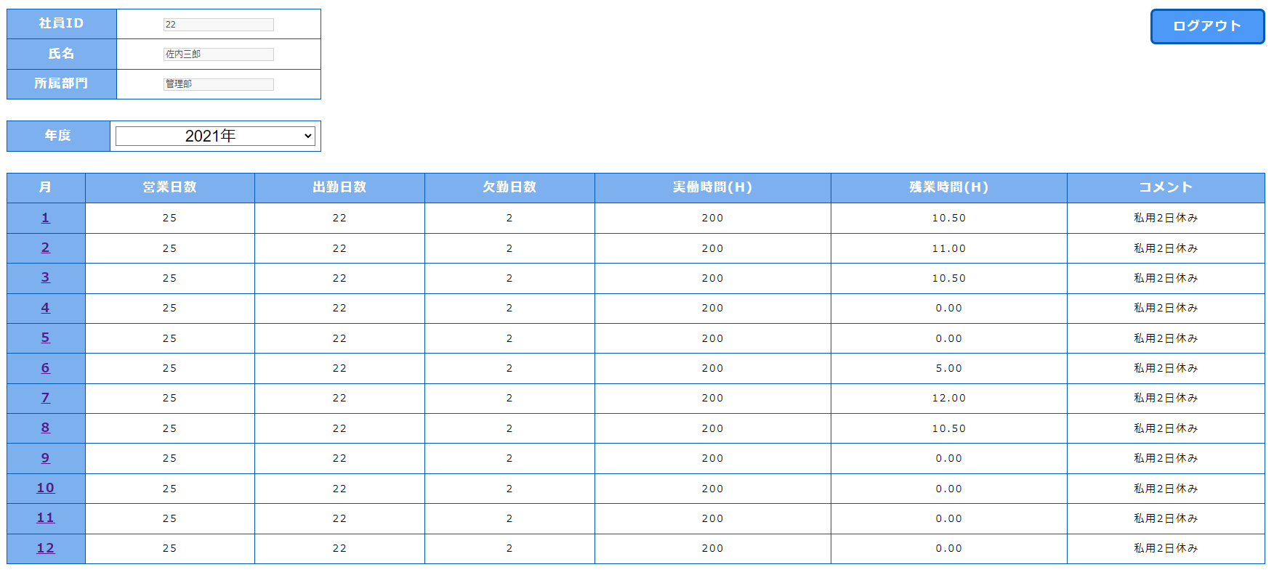

5. 2020年を選択するとき

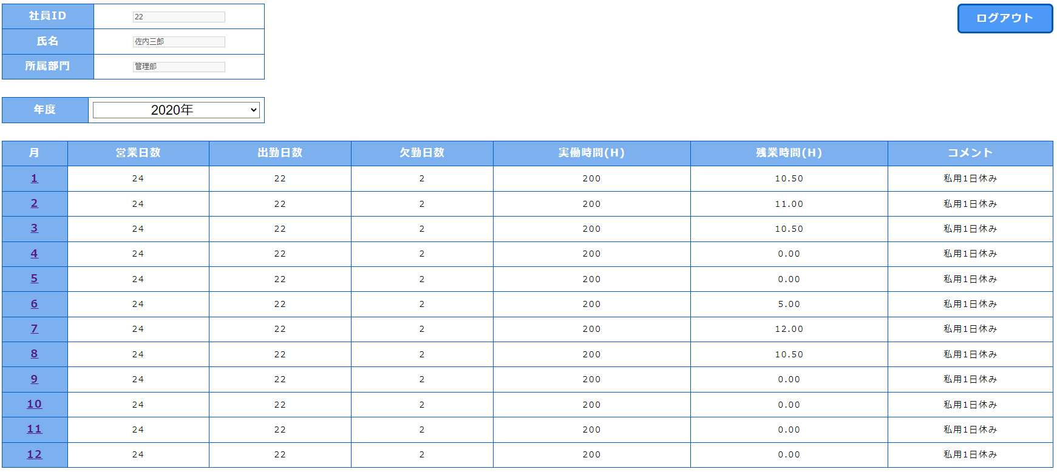

6. 「ログアウト」ボタンをクリックするとき

